สน.สภ.
แบบข้อมูลโครงการจัดซื้อจัดจ้างในรอบเดือน มีนาคม ปีงบประมาณ พ.ศ. 2567
สถานีตำรวจภูธรโนนกุง
วันที่ 31 เดือน ธันวาคม พ.ศ.2567

ลำดับที่ | ปีงบประมาณ | ชื่อหน่วยงาน | อำเภอ | จังหวัด | กระทรวง | ประเภทหน่วยงาน | ชื่อรายการของงานที่จัดซื้อจัดจ้าง | วงเงินงบประมาณที่ได้รับจัดสรร (บาท) | แหล่งที่มาของงบประมาณ | สถานะการจัดซื้อจัดจ้าง | วิธีการจัดซื้อจัดจ้างฯ | ราคากลาง (บาท) | ราคาที่ตกลงจัดซื้อจดจ้าง | รายชื่อผู้ประกอบการจัดซื้อจัดจ้างที่ได้รับคัดเลือก | เลขที่โครงการในระบบ e-GP
1 | พ.ศ.2568 | สภ.โนนกุง | ตระการฯ | อุบลราชธานี | สำนักงานตำรวจแห่งชาติ | หน่วยงานในสังกัดสำนักงานตำรวจแห่งชาติ | น้ำมันเชื้อเพลิง | 59,935.04 | ตร. | ลงนามในสัญญา | เฉพาะเจาะจง | 59,935.04 | 59,935.04 | หจก.ตระการฯ ปิโตรเลี่ยม | ไม่ต้องดำเนินการผ่านระบบ e-GP
 |  |  |  |  |  | สำนักงานตำรวจแห่งชาติ

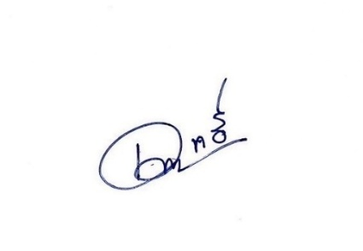

 |  |  |  |  |  |  | พ.ต.อ.
 |  |  |  |  |  |  | (เทวฤทธิ์ สุชฉิมมา)
 |  |  |  |  |  |  | ผกก.สภโนนกุง

